AZ_retrate
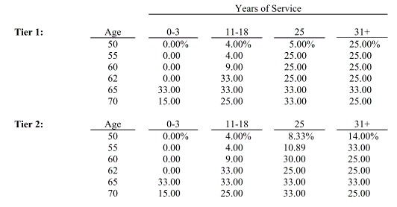
Age | 0-3 | 11-18 | 25 | 31+
Age | 3 | 18 | 25 | 31
50 | - | 4 | 5 | 25
55 | - | 4 | 25 | 25
60 | - | 9 | 25 | 25
62 | - | 33 | 25 | 25
65 | 33 | 33 | 33 | 33
70 | 15 | 25 | 33 | 25

